等级
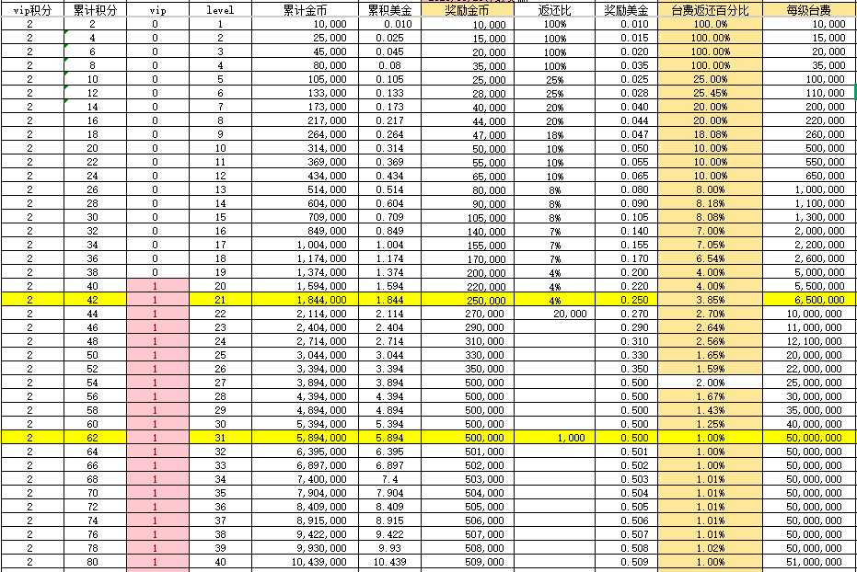
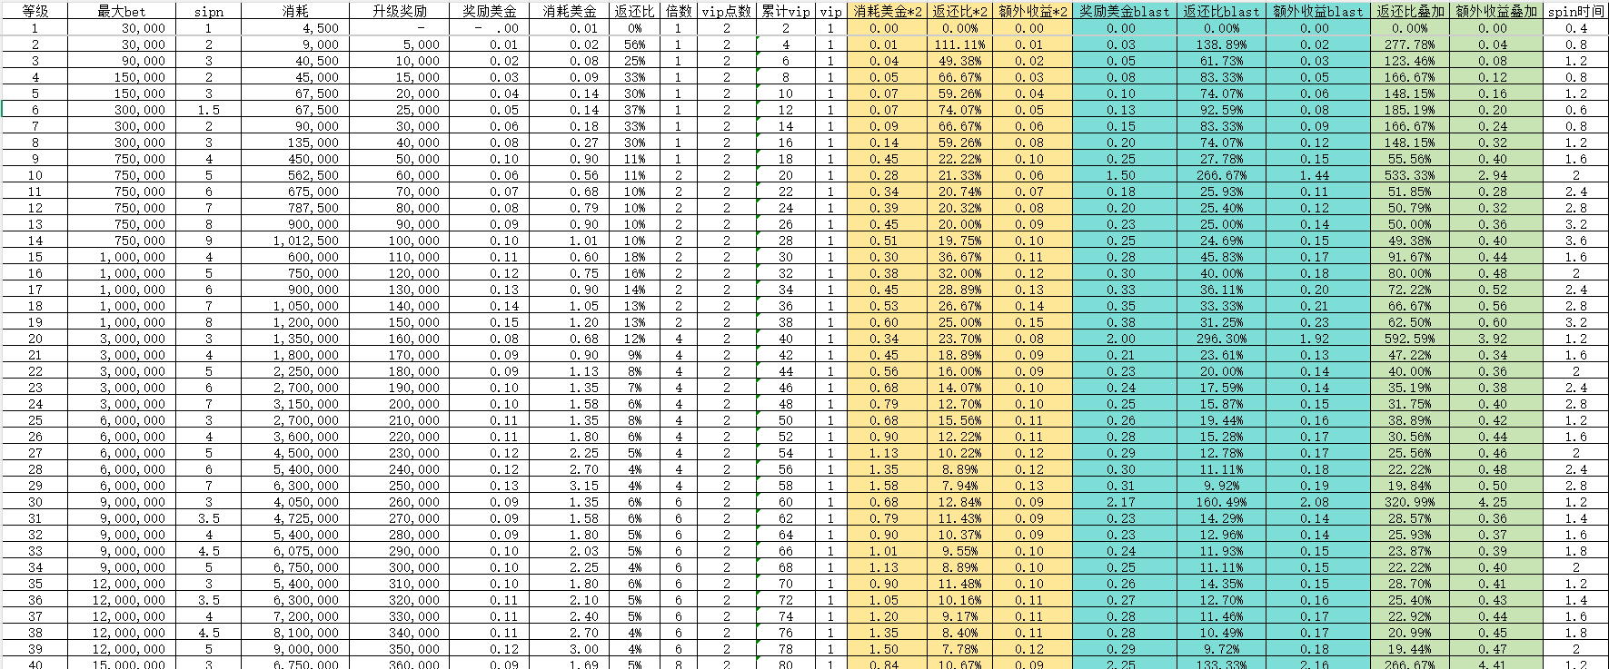
旧CR |  | frenzy |  | 新CR
等级 | 膨胀 | 等级 | 膨胀 | 等级 | 膨胀
1 | 1 | 1 | 1 | 1 | 1
10 | 2 | 10 | 2 | 10 | 2
20 | 4 | 20 | 4 | 20 | 4
30 | 5 | 30 | 6 | 30 | 6
40 | 6 | 40 | 8 | 40 | 8
50 | 12 | 50 | 10 | 50 | 10
100 | 14 | 75 | 12 | 75 | 12
150 | 16 | 100 | 14 | 100 | 14
200 | 19 | 125 | 16 | 125 | 16
250 | 20 | 150 | 18 | 150 | 18
300 | 26 | 300 | 25 | 300 | 25
350 | 28 | 400 | 30 | 400 | 30
400 | 33 | 500 | 40 | 500 | 40
450 | 35 | 600 | 50 | 600 | 50
500 | 40 | 700 | 75 | 700 | 75
550 | 44 | 800 | 100 | 800 | 100
600 | 52 | 900 | 125 | 900 | 125
650 | 57 | 1000 | 150 | 1000 | 150
700 | 68 | 1100 | 200 | 1100 | 200
750 | 73 | 1200 | 250 | 1200 | 250
 |  | 1400 | 400 | 1400 | 400

时间礼包
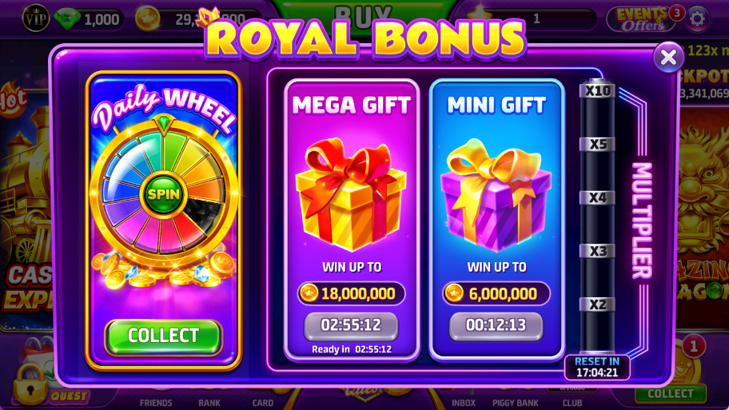
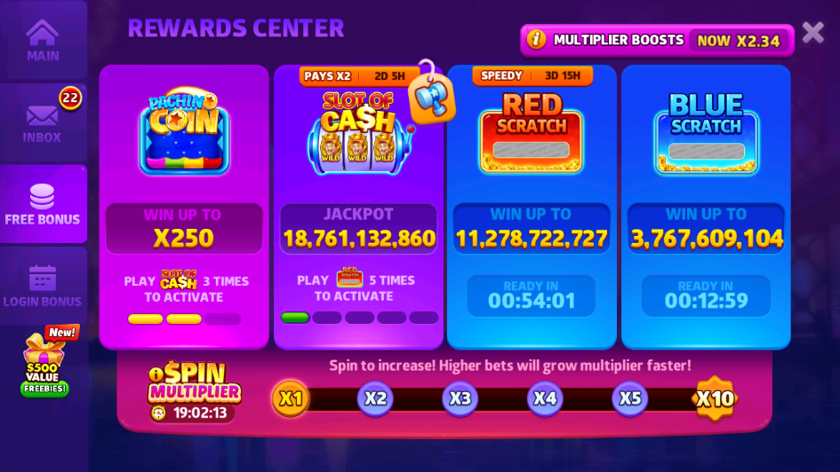
奖励 | 旧CR | frenzy | 新CR
15分 | 0.02 | 0.02 | 0.02
小时 | 0.14 | 0.1 | 0.1
转盘 | 4.4 | 3 | 3
柏青哥 |  | 5

 | 需要spin次数
翻倍 | 旧CR | frenzy | 新CR
1 | 0 | 0 | 0
2 | 47 | 50 | 50
3 | 145 | 200 | 200
4 | 422 | 500 | 500
5 | 945 | 1000 | 1000
10 | 2917 | 2000 | 2000

新手之路
任务id | 关卡ID | 阶段id | 机器id | 任务类型 游戏内系统共用 | 任务奖励 | 任务ICON | 任务内容 | 达成条件 | #收集symbol的id | #收集symbol的name
id | mapLevelId | stageId | machineId | taskType | coins | taskIcon | taskDesc | condition | symbolId | symbolName
1 | -1 | 3 | 3 | 1 |  | GG_icon_spin | Spin %s times | 3 | -1 | -1
2 | -1 | 6 | 3 | 23 |  | GG_icon_levelup | REACH LEVEL | 1 | -1 | -1
3 | -1 | 8 | 3 | 23 |  | GG_icon_levelup | UNLOCK NEW FEATURE AT LEVEL | 1 | -1 | -1
4 | 1 | 12 | 90003 | 1 |  | GG_icon_spin | Spin %s times in total | 30 | -1 | -1
5 | 2 | 18 | 90044 | 3 |  | GG_icon_bet | Bet a total of %s Coins | 12000000 | -1 | -1
6 | 3 | 22 | 90021 | 24 |  | GG_icon_win | Win %s times in base game | 30 | -1 | -1
7 | 4 | 26 | 90001 | 1 |  | GG_icon_spin | Spin %s times | 100 | -1 | -1
8 | 5 | 30 | 90020 | 25 |  | GG_icon_collect | COLLECT %s WILD | 50 | 1101 | WILD

关卡 | 奖励
 | 旧CR | frenzy | 新CR
1 | 100,000 | 1,000,000 | 1,000,000
2 | 200,000 | 1,000,000 | 1,000,000
3 | 300,000 | 1,000,000 | 1,000,000
4 | 500,000 | 1,000,000 | 1,000,000

5 | 1,000,000 | 1,000,000 | 1,000,000
6 | 3,000,000 | 20,000,000 | 20,000,000
7 | 5,000,000
8 | 20,000,000

每日任务
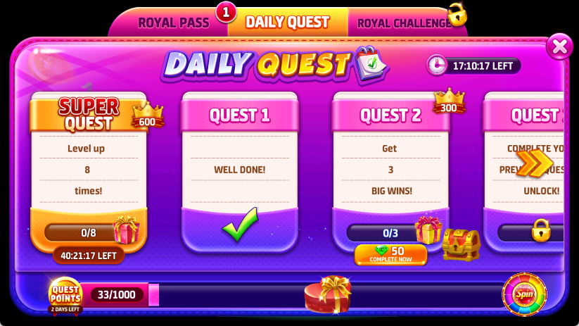

 | 任务1 | 任务2 | 任务3 | 荣耀
等价spin | 25 | 50 | 75 | 800
消耗美金 | 0.25 | 0.5 | 0.75 | 8
消耗钻石 | 300 | 500 | 1000

 | 任务1 | 任务2 | 任务3 | 任务4 | 任务5 | 荣耀
等价spin | 24 | 120 | 240 | 500 | 750 | 2000
消耗美金 | 0.24 | 1.2 | 2.4 | 5 | 7.5 | 20
消耗钻石 | 10 | 20 | 50 | 80 | 120

阶段 | 美金
 | 旧CR | frenzy | 新CR
500 | 1.3 | 2.5
1000 | 4.8 | 10

任务 | 消耗美金
 | 旧CR | frenzy | 新CR
1 | 0.24 | 0.25 | 0.25
2 | 1.2 | 0.5 | 0.5
3 | 2.4 | 0.75 | 0.75
4 | 5
5 | 7.5
荣耀 | 20 | 8 | 8

任务 | 奖励
 | 旧CR | frenzy | 新CR
1 | 0.05 | 0.25 | 0.25
2 | 0.2 | 0.5 | 0.5
3 | 0.5 | 2 | 2
4 | 1
5 | 1
荣耀 | 1.4

